2022_08_data
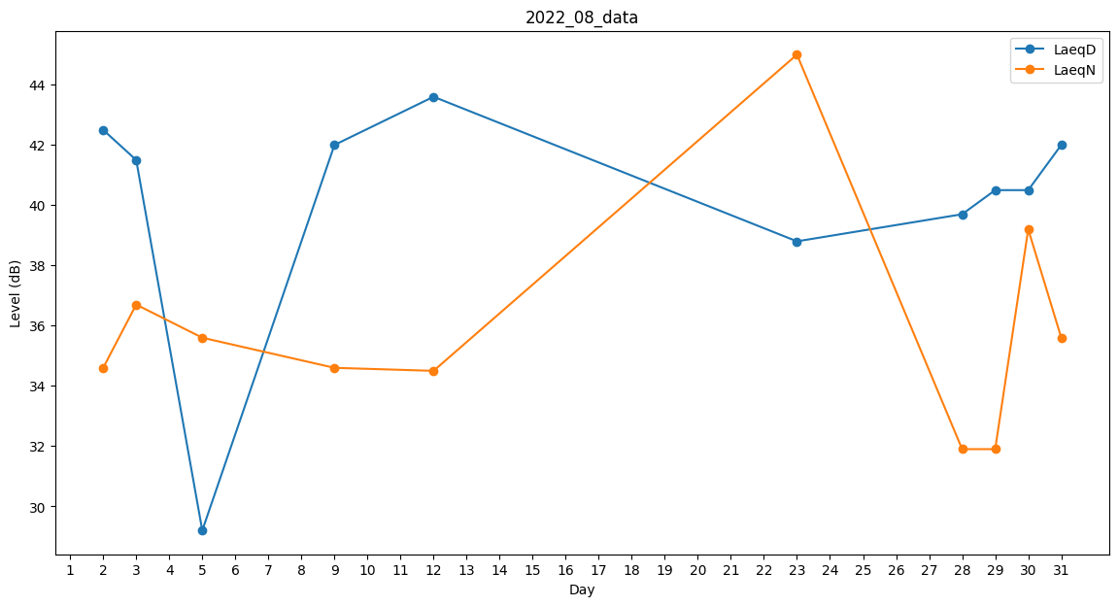
Day | LaeqD | LaeqN
1 | 41.2 | 0
2 | 42.5 | 34.6
3 | 41.5 | 36.7
4 | 0 | 0
5 | 29.2 | 35.6
6 | 0 | 0
7 | 0 | 0
8 | 40.9 | 0
9 | 42 | 34.6
10 | 42.3 | 0
11 | 37.9 | 0
12 | 43.6 | 34.5
13 | 0 | 0
14 | 0 | 0
15 | 0 | 0
16 | 0 | 0
17 | 0 | 0
18 | 0 | 0
19 | 0 | 0
20 | 0 | 0
21 | 0 | 0
22 | 0 | 0
23 | 38.8 | 45
24 | 41.5 | 0
25 | 0 | 0
26 | 0 | 0
27 | 0 | 0
28 | 39.7 | 31.9
29 | 40.5 | 31.9
30 | 40.5 | 39.2
31 | 42 | 35.6

